state transition table
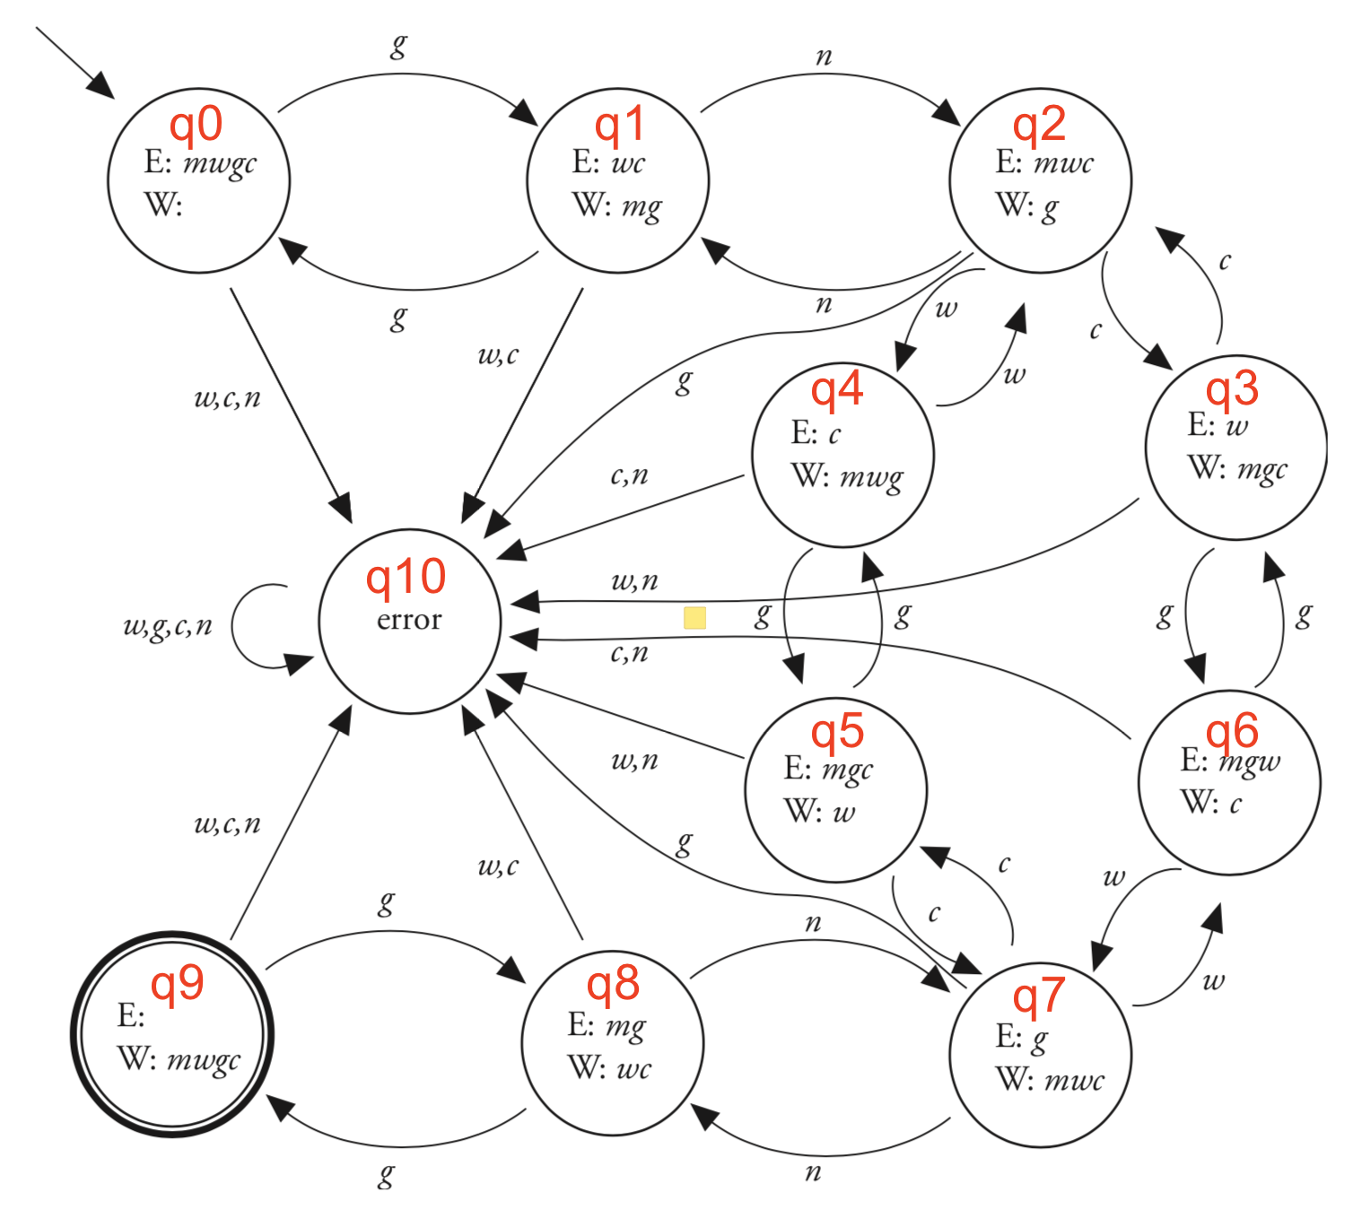
Homework 1 ManWolf DFA state transition table

State | m | w | g | c | n
q0 | - | q10 | q1 | q10 | q10
q1 | - | q10 | q0 | q10 | q2
q2 | - | q4 | q10 | q3 | q10
q3 | - | q10 | q6 | q2 | q10
q4 | - | q2 | q5 | q10 | q10
q5 | - | q10 | q4 | q7 | q10
q6 | - | q7 | q3 | q10 | q10
q7 | - | q6 | q10 | q5 | q8
q8 | - | q10 | q9 | q10 | q7
q9 | - | q10 | q8 | q10 | q10
q10 | - | q10 | q10 | q10 | q10

